◆プレスカバー
 | 大阪府景気観測調査結果（2026年４～６月期）
景気は一服感が続き、先行きは慎重な見方が広がっている

 | 今期の全産業の業況判断ＤＩは、２四半期ぶりに低下した。製･商品単価や出荷・売上高のＤＩは上昇したが、原材料価格ＤＩが３四半期連続上昇し、営業利益判断と利益水準のＤＩが２四半期ぶりに低下した。資金繰りＤＩが２四半期ぶりに低下し、設備投資や雇用予定人員のＤＩが横ばいとなるなど、景気は一服感が続き、設備や人材への投資には慎重姿勢がみられる。来期の業況は今期を下回る見通しで、中東の情勢や物価高、為替動向などの影響に引き続き注視する必要がある。
特設項目：2026年の懸念材料はコスト全般の高騰

 | 2026年の懸念材料は、「原材料・資材調達の困難」、「エネルギー価格の高騰」、「物流コストの高騰」、「人件費の上昇」といったコスト全般の高騰のほか、「人材の確保・定着」である。これらの懸念に比べると、「金利上昇」を懸念する割合は低かった。 各懸念材料に該当する割合は、製造業が非製造業を上回り、「原材料・資材調達の困難」、「エネルギー価格の高騰」、「人件費の上昇」、「物流コストの高騰」は、２桁のポイント差となった。規模別にみると、「人材確保・定着」と「人件費の上昇」のそれぞれを懸念する割合は、大企業が中小企業を大きく上回り、人材関連以外の懸念についても、「金利上昇」と「その他」を除いて、大企業の方が中小企業よりも懸念する割合が高い結果となった。

 | 図１ 主な項目のＤＩ

 | ＤＩは「上昇又は増加等の企業割合(％)」から「下降又は減少等の企業割合(％)」を差し引いたもので、プラスは上昇・増加・黒字基調・順調等の企業割合が上回り、マイナスは下降・減少 ・赤字基調・窮屈等の企業割合が上回ったことを示す。

 | ◆ 全編において、四捨五入により、集計表の数値と本文中の数値の和・差が合わない場合がある。

1

◆本編
［調査結果］

１．企業業況判断…ＤＩは２四半期ぶりに低下
 |  | 今期の業況判断ＤＩは、全産業で４期連続の悪化となり、ＤＩは－29.4となった。これは、20 12年の景気後退期以来の低水準である。前回調査に比べて、業種・規模を問わずＤＩが２桁の悪化となるなど、景気は弱い動きとなっている。ただし、消費税増税の影響や米中貿易摩擦の緊張が和らぐ中で、来期の業況は全産業で改善する見通しである。
 | ■2026年４～６月期の業況判断ＤＩ（｢上昇｣－｢下降｣ 企業割合；前期比、季節調整済） ：－21.2
 | ＊ＤＩにおける前回（2026年１～３月期）調査との差：▲1.1pt
 | 内訳 | 製造業 | 6.0pt | 非製造業 | ▲3.7pt
 |  | 大企業 | ▲11.1pt | 中小企業 | ▲1.0pt
 | （注）▲はマイナス、pt はポイントを表す

図２ 業況判断ＤＩの推移（前期比、季節調整済、製造業・非製造業別）

図３ 業況判断ＤＩの推移（前期比、季節調整済、大企業・中小企業別）

3
 | ■業況判断（前期比）の前年同期調査比
 | 上昇要因 |  | 主な要因である「販売・受注価格の上昇」は増加。「原材料コストの下落」「輸出の回復」も増加。「内需の回復」は大きく減少。
 | 下降要因 |  | 主な要因は「原材料コストの上昇」のほか「販売・受注価格の下落」や「内需の減退」。「原材料コストの上昇」は大きく増加、「資金繰りの状況」も増加。

図４ 上昇要因（前年同期との比較） 図５ 下降要因（前年同期の比較）

２．出荷・売上高…ＤＩは２四半期連続の上昇

 | ■出荷・売上高ＤＩ（｢増加｣－｢減少｣ 企業割合；前期比、季節調整済）：－19.3
 | ＊前回調査との差：2.0pt
 | 内訳 | 製造業 | 6.7pt | 非製造業 | 0.7pt
 |  | 大企業 | ▲9.2pt | 中小企業 | 2.4pt
 | （注）▲はマイナス、pt はポイントを表す

図６ 出荷・売上高ＤＩの推移（前期比、季節調整済、製造業・非製造業別）

4
３．製･商品単価及び原材料価格…製・商品単価ＤＩは２四半期ぶりの上昇、原材料価格ＤＩは
 | ３四半期連続の上昇

 | ■製・商品単価ＤＩ（｢上昇｣－｢下落｣ 企業割合）：17.2
 | ＊前回調査との差：9.7pt
 | 内訳 | 製造業 | 14.1pt | 非製造業 | 8.2pt
 |  | 大企業 | ▲2.9pt | 中小企業 | 10.5pt
 | （注）▲はマイナス、pt はポイントを表す

 | ■原材料価格ＤＩ（｢上昇｣－｢下落｣ 企業割合）：66.2
 | ＊前回調査との差：12.8pt
 | 内訳 | 製造業 | 17.6pt | 非製造業 | 11.3pt
 |  | 大企業 | 18.9pt | 中小企業 | 12.6pt
 | （注）▲はマイナス、pt はポイントを表す

図７ 製・商品単価ＤＩの推移（製造業・非製造業別）

図８ 原材料価格ＤＩの推移（製造業・非製造業別）

5
４．営業利益判断、利益水準…利益判断ＤＩと利益水準ＤＩともに２四半期ぶりに低下

 | ■営業利益判断ＤＩ（｢黒字｣－｢赤字｣ 企業割合；季節調整済）：－3.0
 | ＊前回調査との差：▲4.2pt
 | 内訳 | 製造業 | ▲2.1pt | 非製造業 | ▲4.8pt
 |  | 大企業 | ▲16.5pt | 中小企業 | ▲3.7pt
 | （注）▲はマイナス、pt はポイントを表す

 | ■営業利益水準ＤＩ（｢増加｣－｢減少｣ 企業割合；前期比、季節調整済）：－22.5
 | ＊前回調査との差：▲2.4pt
 | 内訳 | 製造業 | ▲2.1pt | 非製造業 | ▲2.0pt
 |  | 大企業 | ▲17.1pt | 中小企業 | ▲2.0pt
 | （注）▲はマイナス、pt はポイントを表す

図９ 営業利益判断ＤＩの（季節調整済、製造業・非製造業別）

図10 営業利益水準ＤＩの推移（前期比、季節調整済、製造業・非製造業別）

6
５．資金繰り…ＤＩは２四半期連続の低下

 | ■資金繰りＤＩ（「順調」－「窮屈」企業割合）：5.6
 | ＊前回調査との差：▲1.9pt
 | 内訳 | 製造業 | 2.8pt | 非製造業 | ▲3.4pt
 |  | 大企業 | 3.6pt | 中小企業 | ▲1.9pt
 | （注）▲はマイナス、pt はポイントを表す

図11 資金繰りＤＩの推移（製造業・非製造業別）

６．設備投資…ＤＩは横ばい

 | ■設備投資ＤＩ（「増加」－「減少」企業割合）：－0.6
 | ＊前回調査との差：▲0.1pt
 | 内訳 | 製造業 | 2.6pt | 非製造業 | ▲1.0pt
 |  | 大企業 | 7.4pt | 中小企業 | ▲0.4pt
 | （注）▲はマイナス、pt はポイントを表す

図12 設備投資ＤＩの推移（製造業・非製造業別）

7
７．雇用状況、雇用予定人員…不足感ＤＩ、雇用予定人員ＤＩともに横ばい

 | ■2026年４～６月期の雇用不足感ＤＩ（｢不足｣－｢過剰｣ 企業割合）：33.0
 | ＊前回調査との差：▲0.8pt

図13 雇用不足感ＤＩの推移（製造業・非製造業別）

 | ■2026年４～６月期の雇用予定人員ＤＩ（｢増加<予定>｣－｢減少<予定>｣ 企業割合； 季節調整済）：－3.3
 | ＊前回調査との差：0.2pt

図14 雇用予定人員ＤＩの推移（季節調整済、製造業・非製造業別）

7～9 18 | 0.31695721078 | -2.8818443804 | -1.8765432099 | 0
10～12 | 0.86956521739 | -6.0240963855 | -3.9411455596 | 0
1～3 19 | 3.9087947883 | 1.1252813203 | 2.0030816641 | 0
4～6 | 3.664921466 | -0.2311248074 | 0.96205237841 | 0
7～9 | 0.16638935108 | -3.2282859339 | -2.1556256572 | 0
10～12 | -2.397260274 | -3.3361847733 | -3.0233884769 | 0
1～3 20 | 2.0634920635 | -0.98522167488 | 0.054112554113 | 0
4～6 | -1.0186757216 | -3.1409168081 | -2.4335031126 | 0
7～9 | -2.8286189684 | -5.9950041632 | -4.9389567148 | 0
10～12 | -12.321428571 | -9.4606542882 | -10.408042578 | 0
1～3 21 | -10.30110935 | -6.2127659574 | -7.6411960133 | 0
4～6 | -14.37037037 | -11.34751773 | -12.397119342 | 0
7～9 | -10.862619808 | -11.075697211 | -11.004784689 | 0
10～12 | -5.5077452668 | -7.7660594439 | -6.9581280788 | 0
7～9 18 | 0.31695721078 | -2.8818443804 | -1.8765432099 | 0
10～12 | 0.86956521739 | -6.0240963855 | -3.9411455596 | 0
1～3 19 | 3.9087947883 | 1.1252813203 | 2.0030816641 | 0
4～6 | 3.664921466 | -0.2311248074 | 0.96205237841 | 0
7～9 | 0.16638935108 | -3.2282859339 | -2.1556256572 | 0
10～12 | -2.397260274 | -3.3361847733 | -3.0233884769 | 0
1～3 20 | 2.0634920635 | -0.98522167488 | 0.054112554113 | 0
4～6 | -1.0186757216 | -3.1409168081 | -2.4335031126 | 0
7～9 | -2.8286189684 | -5.9950041632 | -4.9389567148 | 0
10～12 | -12.321428571 | -9.4606542882 | -10.408042578 | 0
1～3 21 | -10.30110935 | -6.2127659574 | -7.6411960133 | 0
4～6 | -14.37037037 | -11.34751773 | -12.397119342 | 0
7～9 | -10.862619808 | -11.075697211 | -11.004784689 | 0
10～12 | -5.5077452668 | -7.7660594439 | -6.9581280788 | 0
８．来期の業況見通し…全体のＤＩは低下、大企業では大幅減の見通し（図２参照）

 | ■2026年７～９月期の業況見通しＤＩ（｢上昇｣－｢下降｣ 企業割合；季節調整済） ：－22.3
 | ＊今期業況判断（季節調整済）との差：▲1.1pt
 | 内訳 | 製造業 | ▲2.4pt | 非製造業 | ▲0.8pt
 |  | 大企業 | ▲14.5pt | 中小企業 | ▲0.4pt
 | （注）▲はマイナス、pt はポイントを表す

8
９．2025年度の業績等について

（１）2025年度の営業利益

全体でみると、黒字企業が33.6％、赤字企業が27.0％となった。営業利益をＤＩ（「黒字」－「赤字」企業割合）で比較すると、業種別では製造業（15.4）が非製造業（3.6）を大きく上回った。非製造業では、飲食店・宿泊業（-33.7）、小売業（-18.4）など３業種は、赤字企業の割合が黒字企業の割合を上回り、物価高の影響を大きく受けていることも考えられた（地域別集計表９－１、２を参照）。 また、規模別のＤＩをみると、中小企業が4.4であるのに対して、大企業は69.7と大きく上回り、前年度調査のＤＩ（大企業69.7、中小企業10.5）と比較すると、大企業が横ばいである一方、中小企業は低下しており、規模間格差が広がっている。

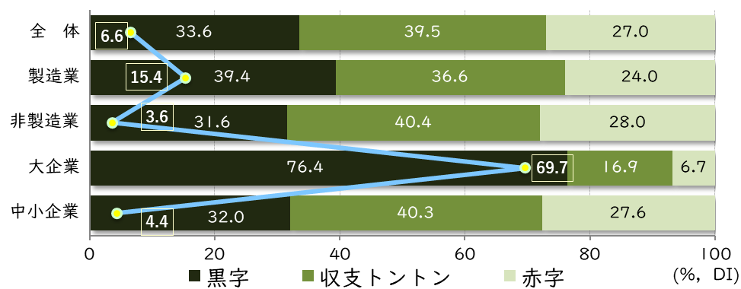

前年度と比較した営業利益は、全体でみると「減少」が35.1％であった。上記と同様に前年調査のＤＩ（「増加」－「減少」企業割合）と比較すると、業種別では、製造業（-8.0）は、前年調査（-11.8）よりも改善したが、非製造業（-17.4）は、前年調査（-11.5）より悪化した。非製造業の各業種では、情報通信業を除く業種のＤＩはマイナスとなり、なかでも、飲食店・宿泊業（-37.3）や小売業（-33.9）の落ち込みが大きかったほか、サービス業、建設業、卸売業、運輸業、不動産業の各業種も、前年調査に比べて営業利益の落ち込みが拡大した。 また、規模別のＤＩをみると、中小企業は「増加」が19.2％、ＤＩが-16.3であるのに対し、大企業は「増加」が47.1％、ＤＩが22.4というように、中小企業との差が大きかった。

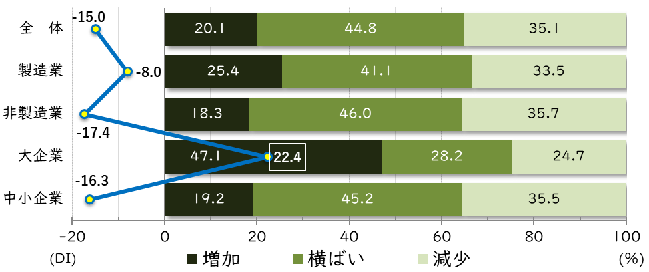

9
（２）2025年度の従業者数（前年度との比較）

全体でみると、前年度より従業者数が増加した企業が8.7％、減少した企業が16.9％であった。ＤＩ（「増加」－「減少」企業割合）で比較すると、業種別では、製造業（－6.2）が非製造業（ｰ8.9）を上回った。非製造業では、情報通信業を除く、飲食店・宿泊業（ｰ16.8）、小売業（ｰ15.8）、運輸業（ｰ9.1）、サービス業（ｰ8.9）、建設業（ｰ7.1）、卸売業（ｰ3.7）の各業種は、従業者数が減少した企業の割合が、増加した企業を上回った。 規模別のＤＩをみると、中小企業（ｰ8.6）は前年度調査（ｰ5.1）より低下し、大企業（4.5）はプラスであるものの前年度調査（12.6）に比べると縮小し、中小企業、大企業とも従業者数は減少する傾向となった。

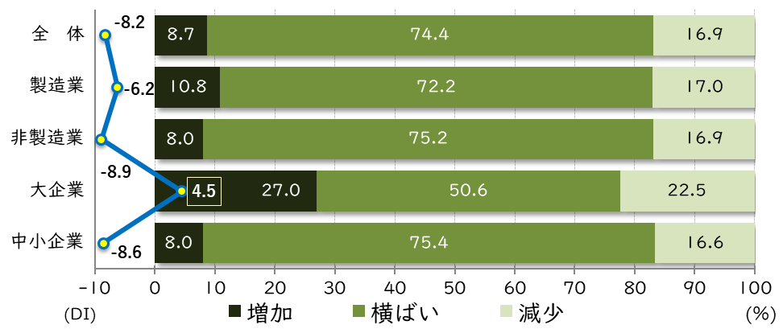

（３）2025年度の出荷・売上高（前年度との比較）

全体でみると、前年度より出荷・売上高が増加した企業が19.5％、減少した企業が33.1％であった。ＤＩ（「増加」－「減少」企業割合）で比較すると、業種別では、製造業（-7.6）が非製造業（-15.6）を上回り、前年度調査（製造業ｰ8.1、非製造業ｰ11.7）からみて、両者の差は拡大した。なお、非製造業では、小売業（-34.1）、飲食店・宿泊業（-31.0）、サービス業（ｰ21.9）、卸売業（-12.7）のＤＩは２桁のマイナスとなり、いずれも前年度調査時よりマイナス幅が拡大していることから、出荷・売上高の減少傾向が進んだと考えられる。 規模別でみると、大企業では「増加」した割合が48.9％、中小企業では18.4％となり、ＤＩは、大企業は30.0と中小企業の-15.2を大きく上回ったが、前年調査の大企業のＤＩ（34.8）からみると低下した。

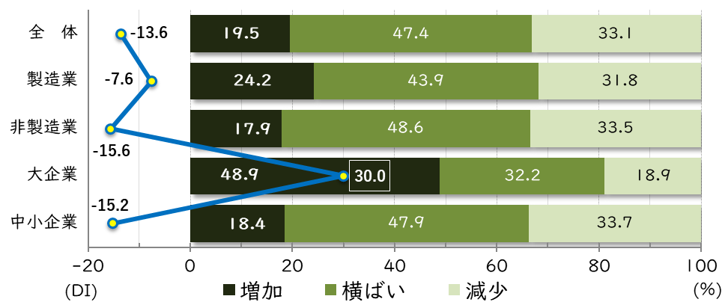

10
10．2026年の懸念材料（複数回答）

2026年の懸念材料は、 「原材料・資材調達の困難」、「エネルギー価格の高騰」、「物流コストの高騰」、「人件費の上昇」といったコスト全般の高騰のほか、「人材の確保・定着」である。これらの懸念に比べると、「金利上昇」を懸念する割合は低かった。 業種別でみると、「その他」を除くすべて項目について、懸念材料に該当する割合は、製造業が非製造業を上回り、「原材料・資材調達の困難」、「エネルギー価格の高騰」、「人件費の上昇」、「物流コストの高騰」の各懸念は、２桁のポイント差となった。規模別でみると、「人材確保・定着」と「人件費の上昇」のそれぞれを懸念する割合は、大企業が中小企業を大きく上回った。また、人材関連以外の懸念についても、「金利上昇」と「その他」を除いて、大企業の方が中小企業よりも懸念する割合が高い結果となった。

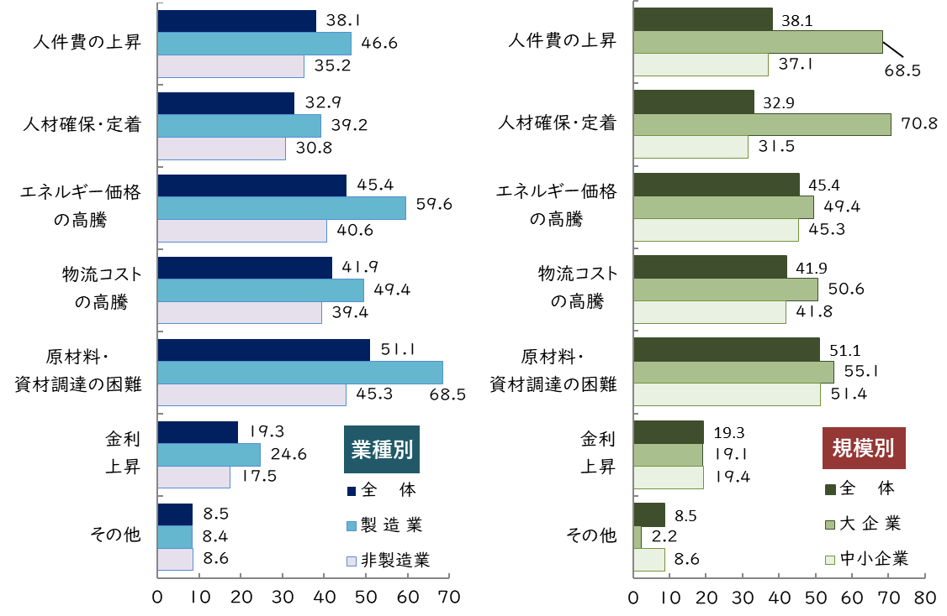

 | （注）複数回答

11

